Hoja 2
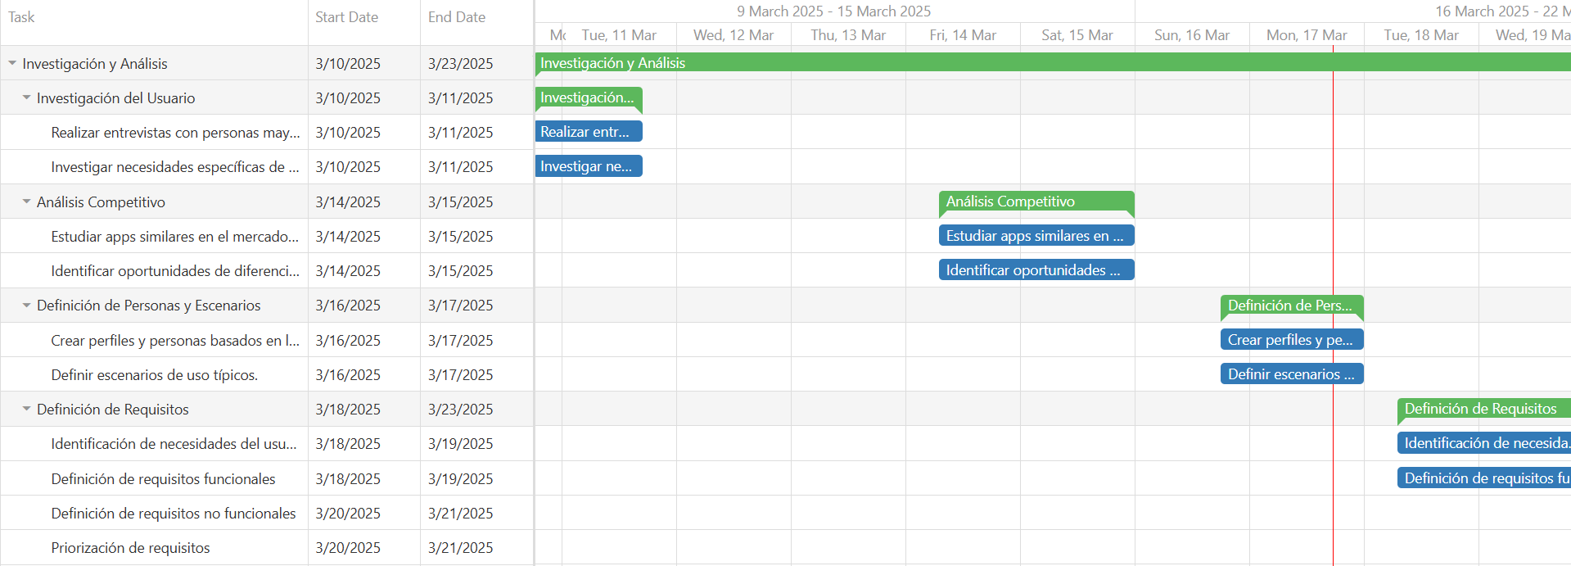
MediAlerta Cronograma

